チーム紹介ページ (例)
チーム紹介ページ
(ふりがな) チーム名 | くまさんろーいんぐくらぶ
 | くまさんローイングクラブ

創部 |  | 1990 | 年 | 部員数 | 20 | 名
今シーズンの目標
全日本選手権優勝
チームの特徴、ここは他のチームに負けない、というところ！
チーム全員がたくさんご飯を食べること！冬はたくさん寝ること！
練習水域 |  |  |  | ブレードカラー
○○川 |  |  |  | 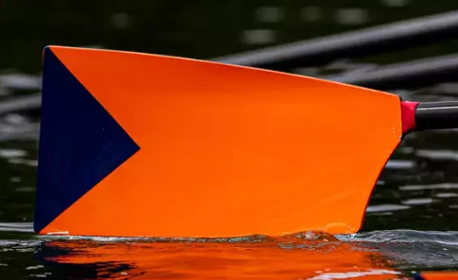
練習水域の自慢できるところ！
水がきれいなところ
今回出漕クルー
艇種 |  |  | 出漕数 | 艇種 |  | 出漕数
・エイト |  |  | 1 | ・女子エイト
・舵手付フォア |  |  |  | ・女子舵手付フォア
・フォア |  |  | 1 | ・女子フォア
・クォドルプル |  |  |  | ・女子クォドルプル |  | 1
・男子舵手付ペア |  |  |  | ・女子舵手付ペア
・男子ペア |  |  |  | ・女子ペア |  | 1
・男子ダブルスカル |  |  | 1 | ・女子ダブルスカル
・男子シングルスカル |  |  | 2 | ・女子シングルスカル
イチオシのクルー |  | 男子ダブルスカル
イチオシの理由 |  | 2人とも身長190cmの超大型クルー！

